１-1．EDI登録までの流れ
CI-NET
DD-EDI利用申請要領 |  |  | 同封したDD-EDI利用に伴う記入例を確認の上、
 | ◆申請フロー |  | CI-NETの申込みを行って下さい。
はじめに
◆CI-NETの加入申請
DD-EDIを使用するにあたり、CI-NETの加入が必要です。
一般財団法人 建設業振興基金のHPをご確認下さい。
検索エンジン等で"CI-NET"と入力して検索して下さい。
未加入
加入済
https://www.kensetsu-kikin.or.jp/ci-net/index.html
加入手続期間：２～３週間
※新規加入、枝番取得共
注1） CI-NET未加入のお取引様
→申込書記入例を参考に新規申込みを行って下さい。
注2） 既に加入しているお取引先様
新規加入申請
枝番取得申請
→標準企業コード（企業識別コード６桁+枝番６桁）のうち
DD-EDIで利用する新規枝番の申請が必要です。
申込書記入例を参考に枝番申込みを行って下さい。
①DD-EDI利用申請
費用は9,350円/3年 必要となります。
当社複数事業所（本社、支社、支店）で取引のあるお取引様は、
お取引先様の社内にてご確認の上申請して下さい。
注3） 支店や営業所毎の加入や枝番取得の必要はありません。
注4） 2024年10月頃を目途に DD-EDI申込みサイトを新設する予定です。
その際にCI-NETの加入確認を行います。
DD-EDI事務局にて申請状況確認
※入力不備がある場合は
メール等にて連絡
注5） 通知書及びCD（電子証明書）が郵送されますので、DD-EDI
利用開始案内メールが届くまで保管して下さい。
2025年6月上旬
お取引先様向けEDI操作説明会開催
（オンラインにて開催）
DD-EDIログイン初回設定メニューにて標準企業コード（12桁）と
CI-NET証明書と対になるPINコードの入力が必要になります

＜２０２５年８月上旬＞ 運用開始の2週間程度前
◆DD-EDIの利用申請
2024年10月よりダイダンHP内関連リンク（HP最下部）に
お取引先様EDI申込みサイトを開設する予定ですので、CI-NET
利用開始案内メール送付：DD-EDIログインURL、及びログイン情報（企業コード、利用者ID、
初期パスワード）、利用開始日等
加入登録後、申込みサイトよりお申し込み下さい。
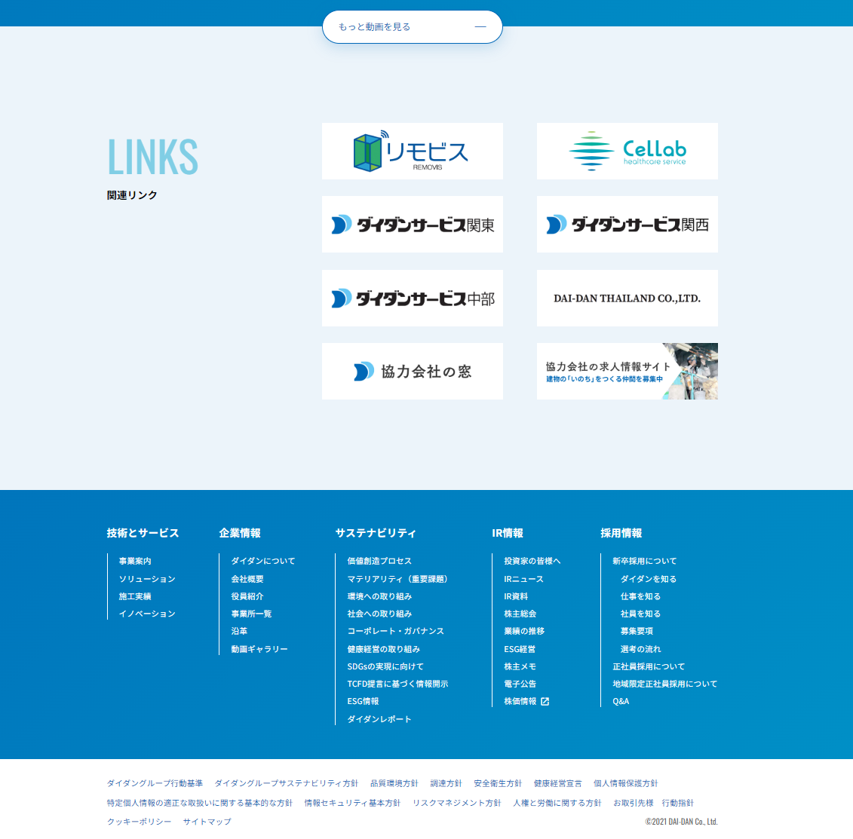
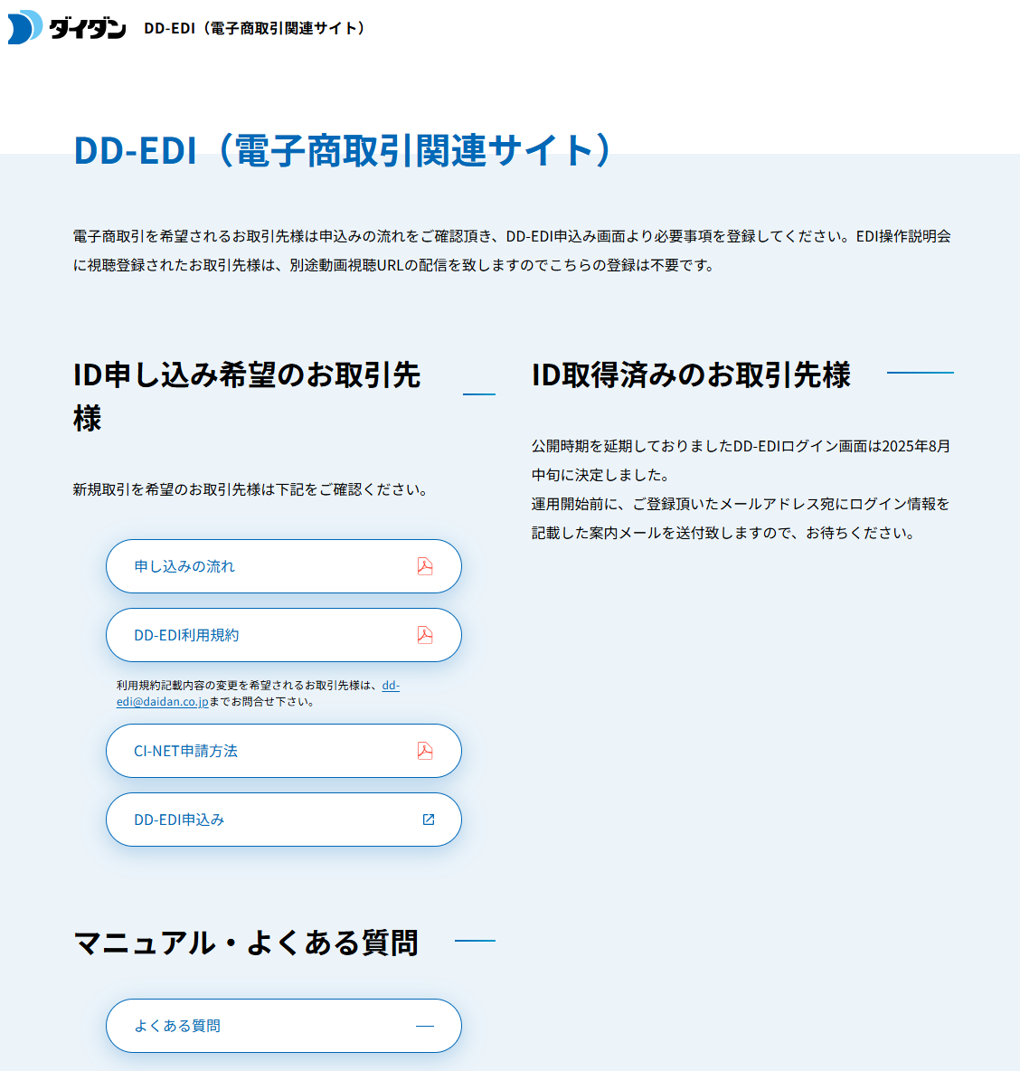

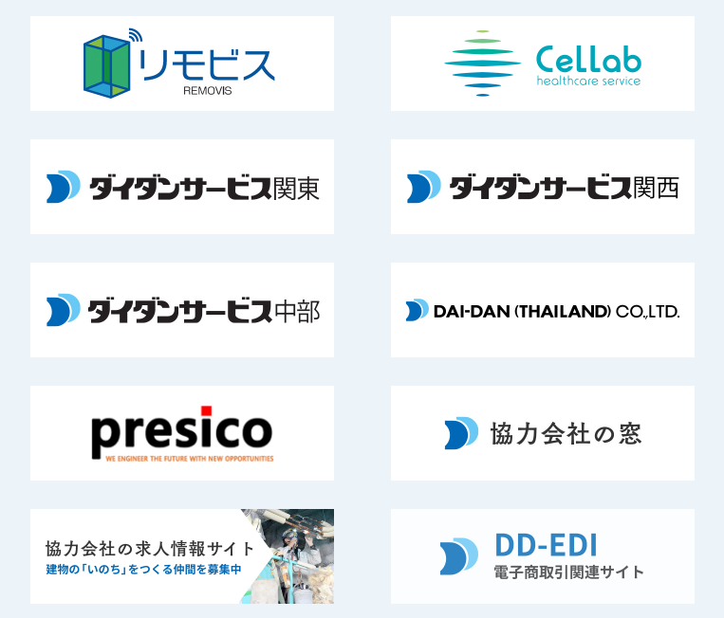

データ交換協定書のデータは、専用サイトよりダウンロードして取引先の事業所に提出して下さい。※運用開始後は都度提出となります。

EDI利用申込
①当社HP内
DD-EDI(電子商取引関連サイト)

＜２０２５年８月１８日＞
DD-EDIログインサイト新設
②CI-NET申請方法

※以降は、お取引先様の申込み
都度対応致します。
③DD-EDI申込みタグ
DD-EDIにログインを行い、初期設定実施、
並びに登録ユーザ追加を行って下さい
＜操作マニュアル閲覧可＞

 |  | ◆DD-EDI利用開始について
 |  | DD-EDI利用開始時期は2025年８月１８日を予定しています。
 |  | 利用開始の2週間程度前までに利用開始案内メールを送付する予定です。

3-1．お取引先様設定画面①
CI-NET設定編
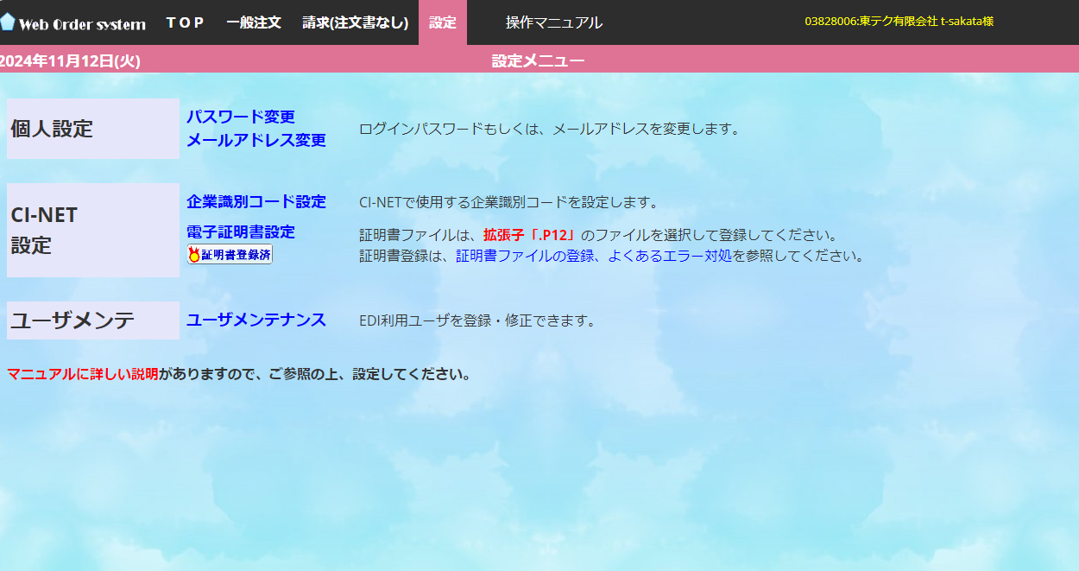
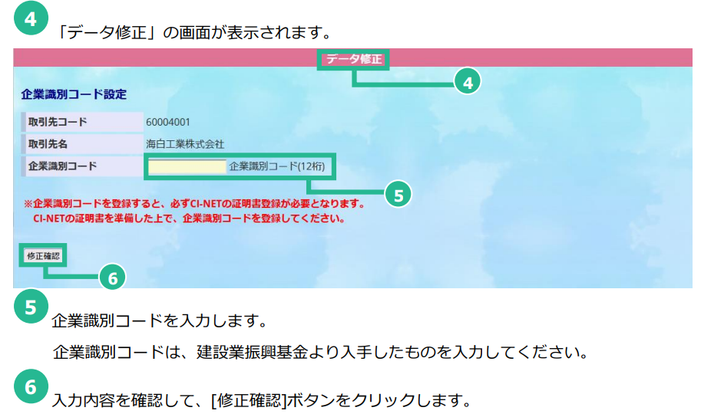
操作マニュアル 105ページ

企業識別コードは”/”なし12桁でご記入下さい

①

②

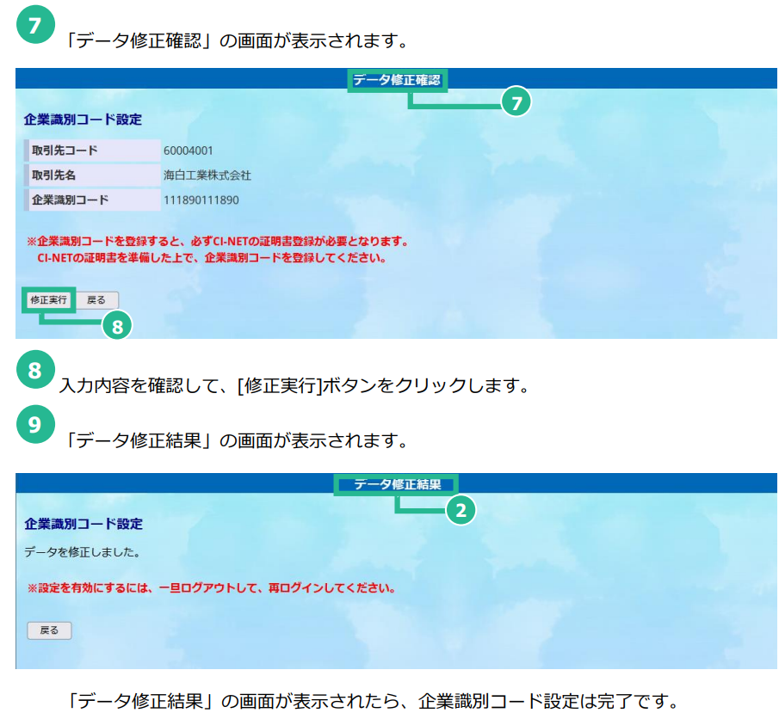
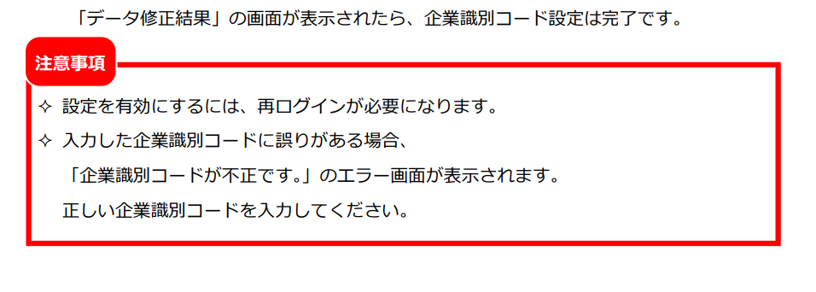
操作マニュアル 106ページ

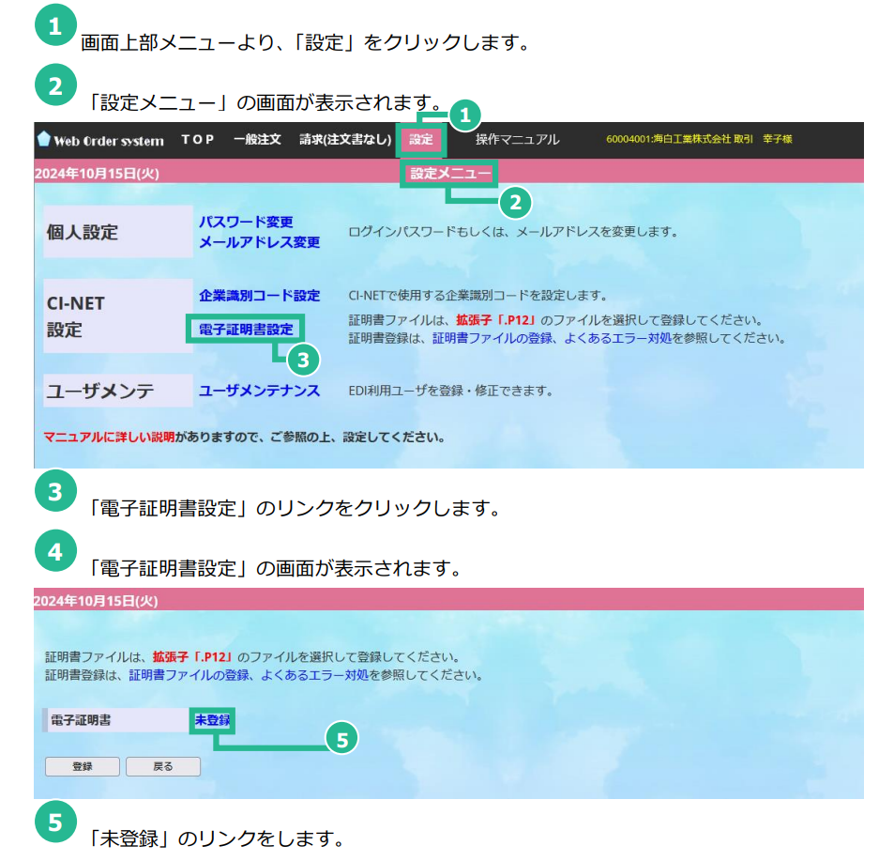
操作マニュアル 107ページ

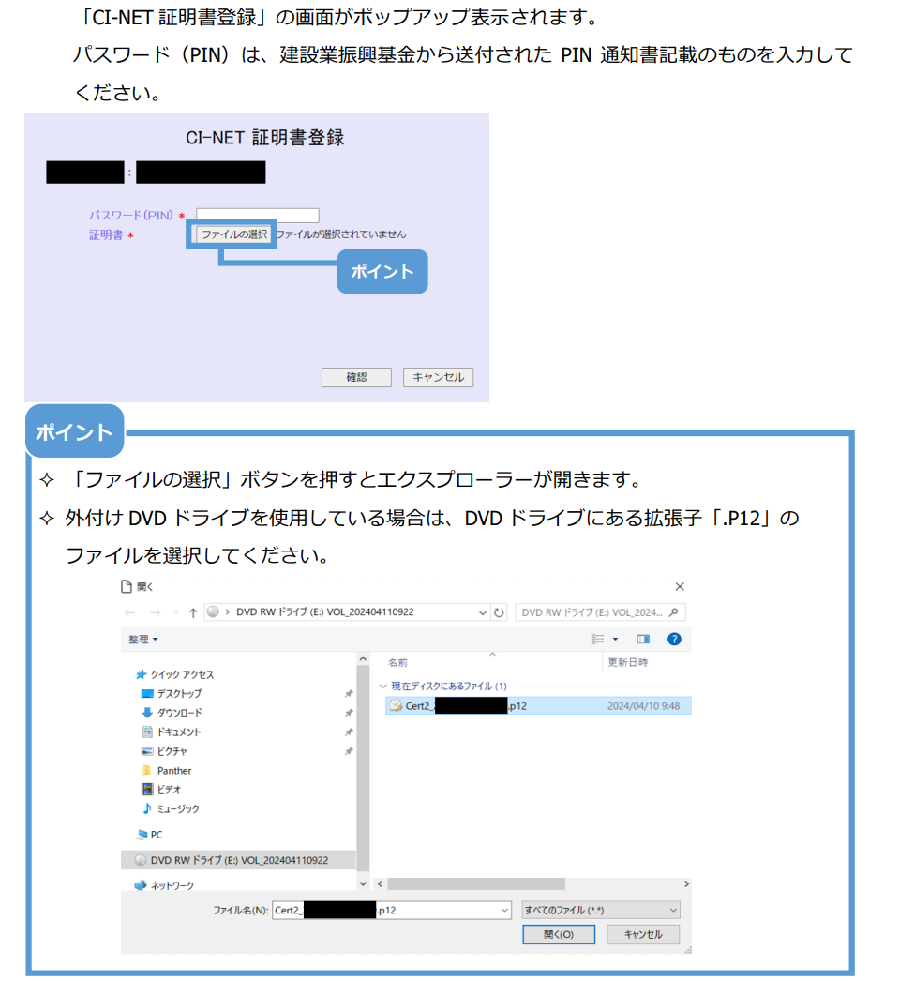
操作マニュアル 108ページ

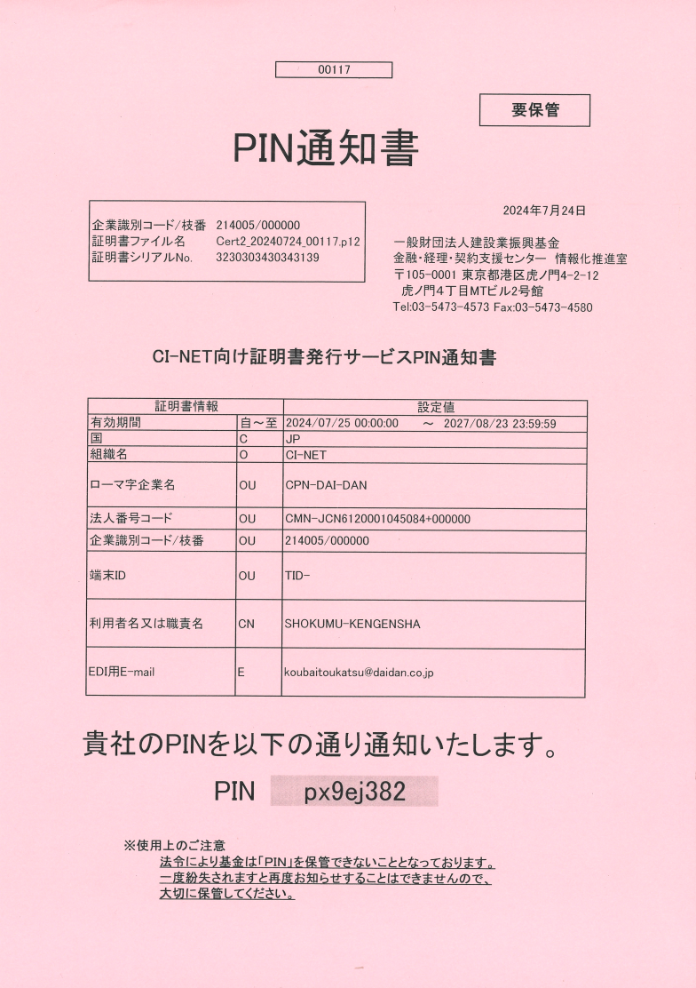
建設業振興基金より送付されたPIN通知書
こちらに記載された
PINを入力します。
企業識別コード

CDROMをドライブスロットに挿入後
拡張子（ドット以降）がｐ12と記載
されたファイルを選択

証明書の有効期限は こちらに 表示
されていますので、更新時期が近づ
きましたら、CI-NETの更新登録後
EDIで更新処理を行って下さい。

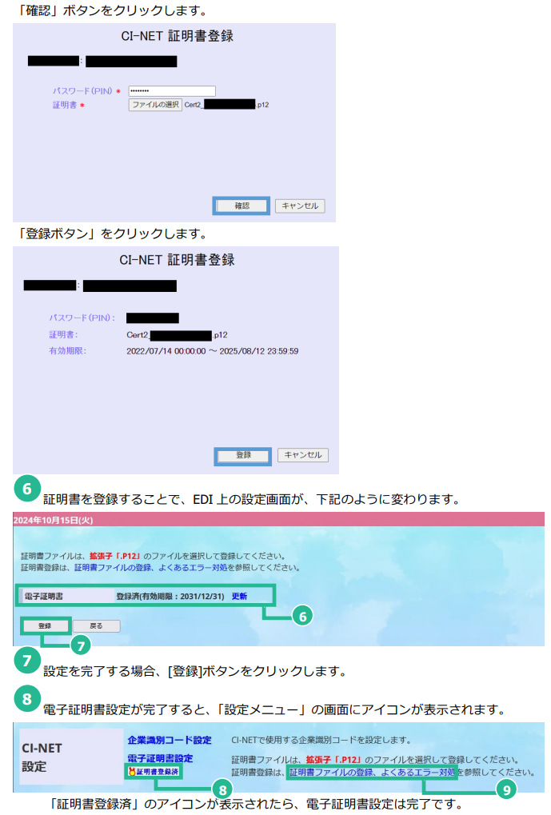
操作マニュアル 109ページ

 | ※３年後の更新時も同じ処理が必要となります。

6-2.出来高請求入力検索画面
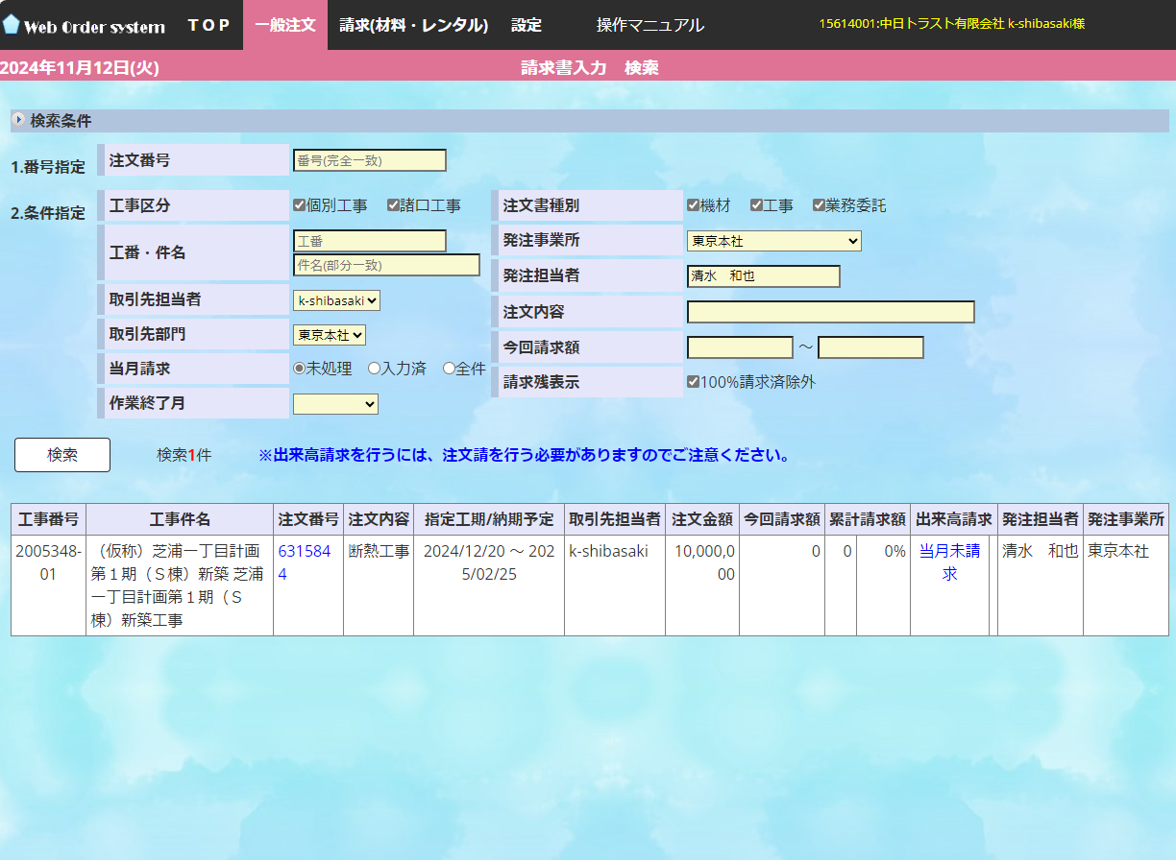
当月請求をクリックする出来高登録画面に遷移

検索をクリックすると
出来高請求可能な工事が表示されます。

消費税計算（材料請求）
消費税計算について（材料請求）
 | 入力した請求金額（本体）の合計金額に対して消費税計算を実施しています。（1円未満は切り上げ）
 | 798円（本体）×消費税10％＝79.8円 ⇒ 1円未満は切り上げるため80円
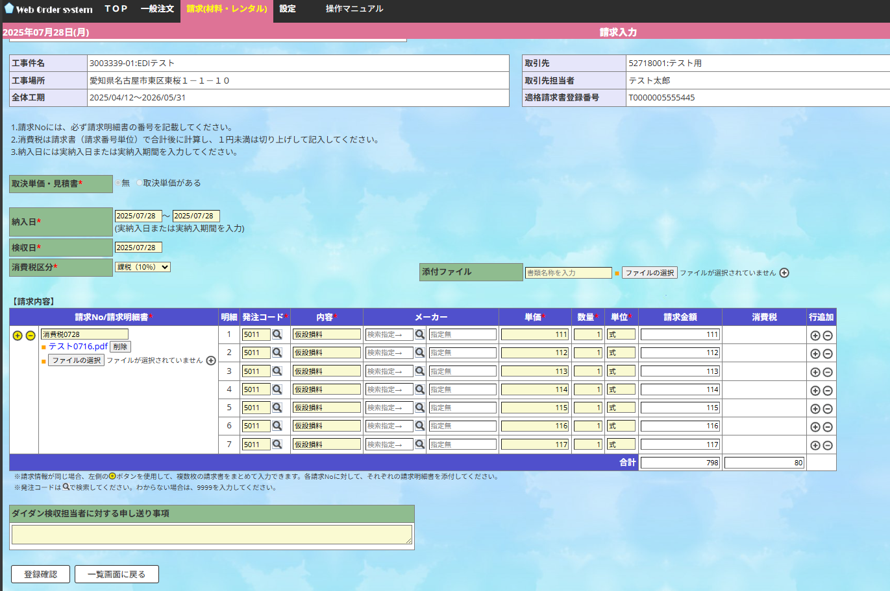

明細ごとに請求金額を入力
合計欄（本体、消費税とも）は、操作できません

 | （参考）紙の請求書の場合も同じ消費税計算方法になっています。
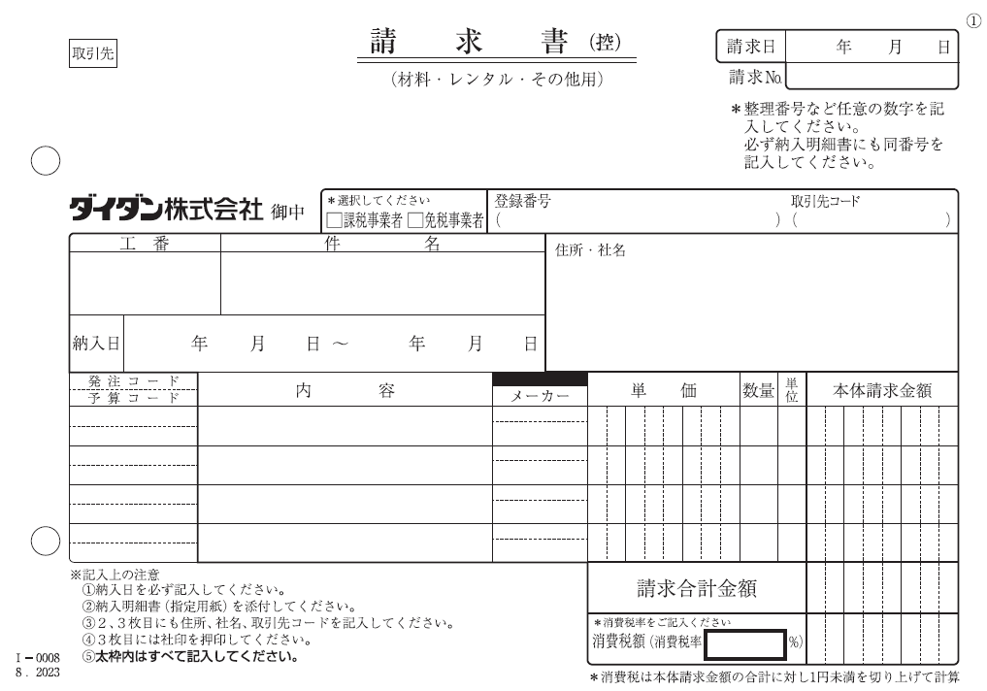

7-5．請求入力画面（取決単価がある場合）
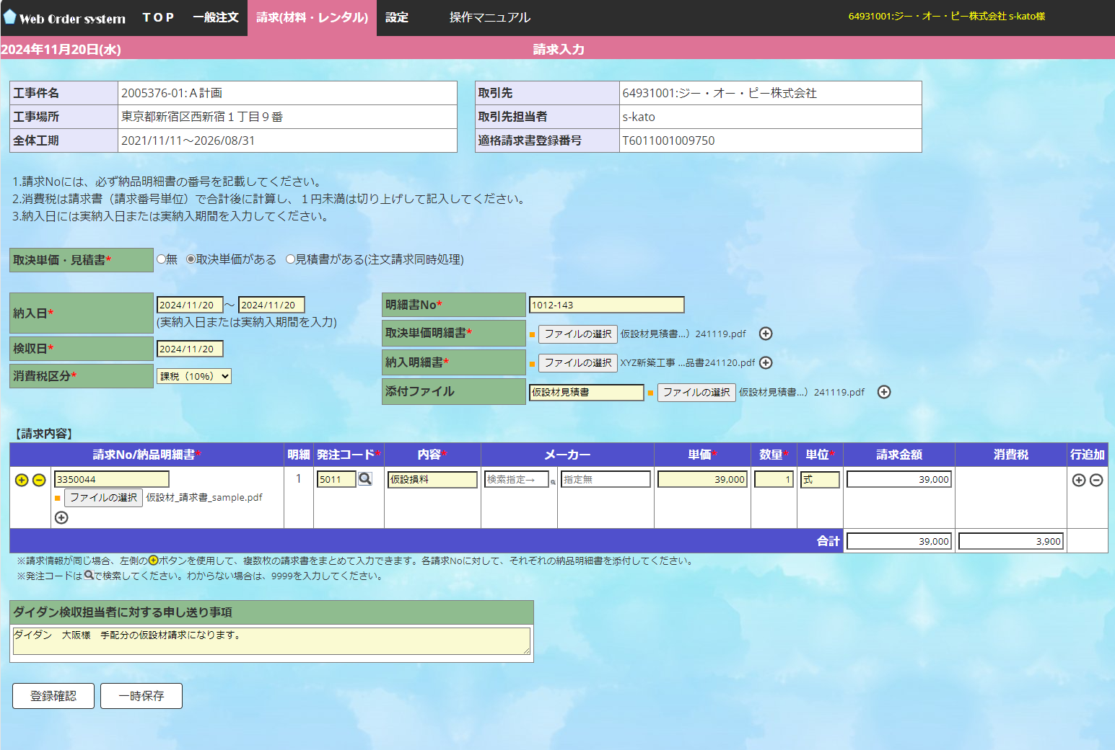
取決単価明細書を添付して下さい
’登録確認’をクリック
すると請求登録完了
発注コードが分からない場合は’9999’を入力して下さい。

’納品明細書’
⇒請求明細書に修正予定

申し送り事項欄にダイダンの担当者名を記入して下さい

7-6.提出実行画面
登録確認処理後の請求書提出実行画面
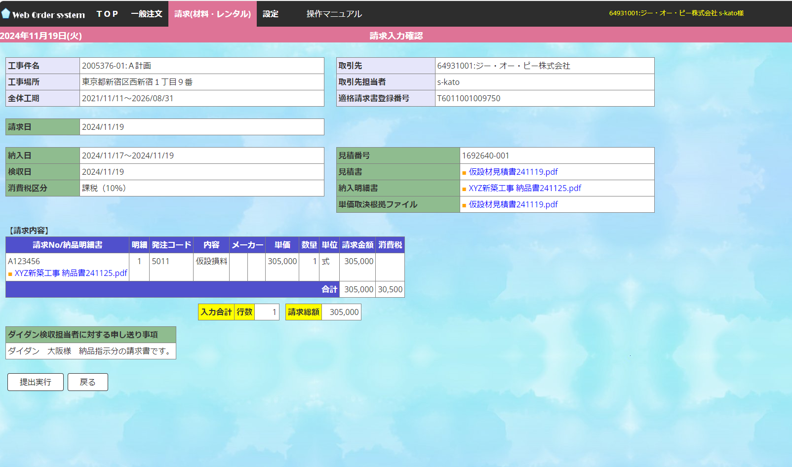
ダイダンの担当社員情報を申し送り下さい。
’提出実行’をクリック
すると提出完了

納品書ではなく請求明細書を添付して下さい

6-3.出来高登録画面
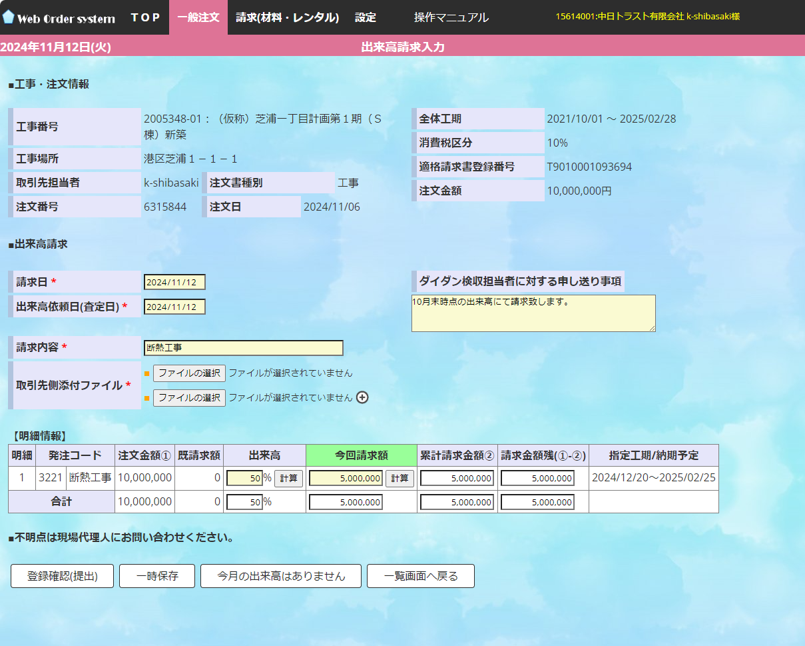
出来高を入力し計算をクリックすると自動計算、金額直接入力も可
出来高が確認できる図面等を添付して下さい（任意）
現場代理人との調整根拠でも可

登録確認(提出)をクリックすると出来高提出画面に遷移

